Sheet1
三相电机定子槽满率核算（梨形槽，即Ansys中 Slot Type＝2 的槽型）
基本数据 | 数值 | 说 明
定子外径 D1 /mm | 160 | 给定值，不可修改。
极对数 p | 2 | 标为红色的数值需自行修改优化，下同。
定子内径 Di1 /mm | 100 | 取为整数
定子槽数 Q | 24 | 根据相数（m＝3）和极对数p来确定
铁心长度 lFe / mm | 60 | 给定值，不可修改。
线圈节距 y1（以槽数表示） | 5 | 根据p、Q来确定
1. 槽型尺寸 / mm |  | （参见右图）
bs0 | 3.0 | 1位小数（建议取为线径d的3倍左右，但不小于2.8）
bs1 | 7.0 | 1位小数
bs2 | 10 | 1位小数
定子槽肩角 zs1 / ° | 30.0 | 给定值（zs1＝30°）
hs0 | 1.0 | 1位小数（建议取为1.0）
(hs1+hs2) | 12.5 | (hs1+hs2)应只有1位小数
hs1 | 1.15 | 由bs0、bs1和zs1求得hs1，进而得到hs2
hs2 | 11.35
平行齿核算：（1）btt / mm | 6.654 | btt、btc分别为hs2段的槽口端、槽底端的齿宽 (参见右图)，二者应尽量接近。
平行齿核算：（2）btc / mm | 6.624
齿距 t1 / mm | 13.09
定子轭部高度 hc / mm | 11.50 | 根据轭部磁通密度进行调整，但不宜小于5mm
槽周长 Ps / mm | 38.60 | 包含直径为bs2的半圆和hs2部分
2. 绝缘材料尺寸 / mm
槽绝缘厚度 Ci / mm | 0.3 | （Ansys中的 Slot Liner 和 Layer Insulation）
槽楔厚度 h / mm | 1.5 | （Ansys中的 Wedge Thickness)
3. 绕组数据
绕组型式（单层＝1，双层＝2） | 2 | 给定值，不可修改。
每槽导体数 Ns | 104
导线并绕根数 Nc | 1 | 建议取为1（Ansys中的 Number of Strands）
漆包线标称线径 d /mm | 0.800
漆膜厚度（双边） / mm | 0.084 | （Ansys中的 Wire Wrap）
漆包线外径 dc / mm | 0.8840
4. 槽满率计算
槽面积 As / mm2 | 132.8 | （刨除了槽楔占用部分的面积）
槽绝缘占用面积 Ai / mm2 | 17.31
有效槽面积 Asef / mm2 | 115.46
槽满率 ks | 0.7039 | 建议控制为0.7左右（小组设计方案中）

附：双层绕组线圈尺寸估算
线圈节距比 B | 0.8333
线圈直线部分伸出铁心长度 do / mm | 15
线圈所处位置平均直径 Dc / mm | 120.7
线圈平均节距 ty / mm | 78.97
sin α | 0.5615
线圈端部斜边长度 lES / mm | 47.71
线圈平均半匝长度 lc / mm | 185.4
线圈端部轴向投影长度 fd / mm | 26.79
三相绕组导线总长度估算 / m | 486.0
三相绕组用铜量估算 / kg | 2.174
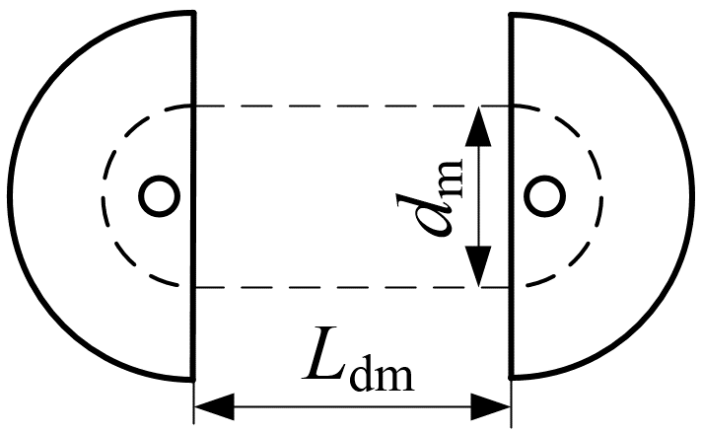
附：绕线模间距（近似值）
绕线模内圆直径 dm / mm | 62.50
绕线模内圆周长 Cdm / mm | 196.3
两瓣绕线模的间距 Ldm / mm | 87.3
（在图示的绕线模内、外圆直径对齐的情况下）

